2018_04_data
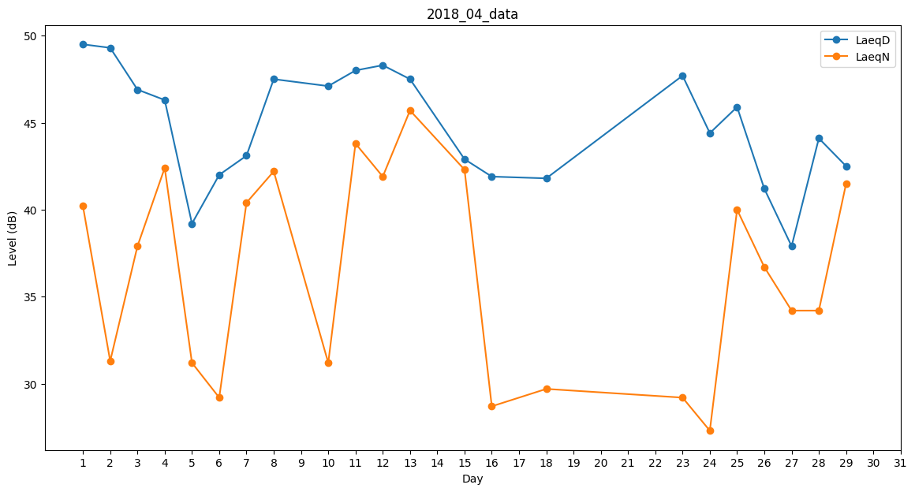
Day | LaeqD | LaeqN
1 | 49.5 | 40.2
2 | 49.3 | 31.3
3 | 46.9 | 37.9
4 | 46.3 | 42.4
5 | 39.2 | 31.2
6 | 42 | 29.2
7 | 43.1 | 40.4
8 | 47.5 | 42.2
9 | 47.3 | 0
10 | 47.1 | 31.2
11 | 48 | 43.8
12 | 48.3 | 41.9
13 | 47.5 | 45.7
14 | 38.5 | 0
15 | 42.9 | 42.3
16 | 41.9 | 28.7
17 | 37.7 | 0
18 | 41.8 | 29.7
19 | 48.1 | 0
20 | 42.2 | 0
21 | 46.2 | 0
22 | 0 | 0
23 | 47.7 | 29.2
24 | 44.4 | 27.3
25 | 45.9 | 40
26 | 41.2 | 36.7
27 | 37.9 | 34.2
28 | 44.1 | 34.2
29 | 42.5 | 41.5
30 | 45.6 | 0

